Начална страница


Математически тренажор за най-малките

Изберете едно от четирите основни математически действия.

Събиране
Въведете събираемите, за да получите сбора на двете числа.



Изберете друго действие
Събираемо 1 | 5
Събираемо 2 | 5 | 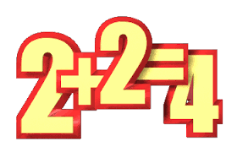
Сбор | 10
Математика - това е ключът и вратата към всички науки. Галилео Галилей

Изваждане
Въведете умаляемо и умалител, за да получите разликата на двете числа.

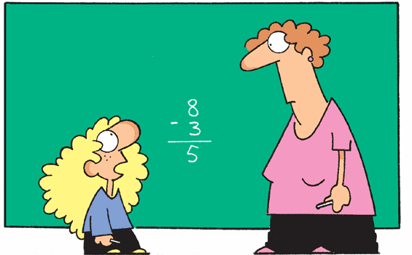
Изберете друго действие
Умаляемо | 10
Умалител | 5
Разлика | 5
Математика - това е ключът и вратата към всички науки. Галилео Галилей

Умножение
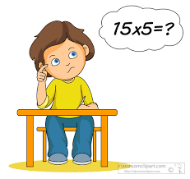
 |  |  |  |  | Въведете множител |  |  |  |  |  | 1

1 | 1 | * | 1 | = | 1 | 6 | 6 | * | 1 | = | 6 | Множимо | 55
2 | 2 | * | 1 | = | 2 | 7 | 7 | * | 1 | = | 7 | Множител | 5
3 | 3 | * | 1 | = | 3 | 8 | 8 | * | 1 | = | 8 | Произведение | 275
Въведете множимо (>10) и множител , за да получите произведението на двете числа.
4 | 4 | * | 1 | = | 4 | 9 | 9 | * | 1 | = | 9
Изберете друго действие
5 | 5 | * | 1 | = | 5 | 10 | 10 | * | 1 | = | 10
Математика - това е ключът и вратата към всички науки. Галилео Галилей

Деление
Въведете делимо и делител, за да получите частното на двете числа.
 |  |  |  | Въведете делимото |  |  |  | 100

100.00 | 100 | / | 1 | = | 100.00 | 16.67 | 100 | / | 6 | = | 16.67
50.00 | 100 | / | 2 | = | 50.00 | 14.29 | 100 | / | 7 | = | 14.29
33.33 | 100 | / | 3 | = | 33.33 | 12.50 | 100 | / | 8 | = | 12.50
25.00 | 100 | / | 4 | = | 25.00 | 11.11 | 100 | / | 9 | = | 11.11 | Делимо | 25
20.00 | 100 | / | 5 | = | 20.00 | 10.00 | 100 | / | 10 | = | 10.00 | Делител | 5
Изберете друго действие
На цифрата "0" НЕ се дели!!!
 |  |  |  |  |  |  |  |  |  |  |  | Частно | 5
Математика - това е ключът и вратата към всички науки. Галилео Галилей

Мъдра мисъл
Не си въобразявайте, че математиката е трудна, неразбираема и отблъскваща за здравия разум. Тя просто е идеална реализация на здравия разум. У. Томсън

